定番帳目次
2023年 クマモト 定番リスト
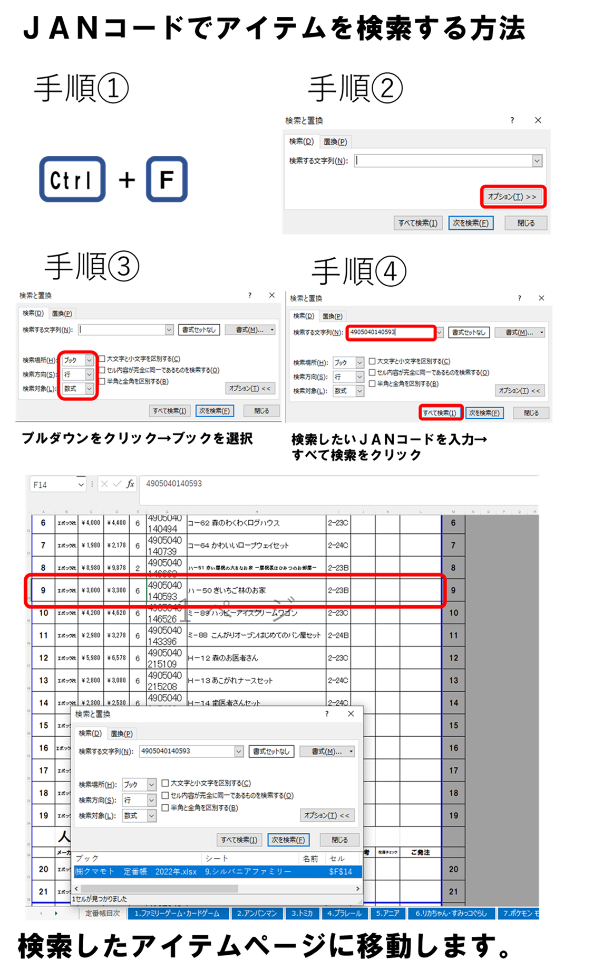
貴店の品揃えの
お役に立てれば幸いです

sales1@kumamoto-toy.co.jp |  |  | TEL:075(631)1613 FAX:075(631)8591 FAX:075(632)2250
 | 目次項目をクリックしていただきますと、そのシートに移動することができます。
1 | ファミリーゲーム・カードゲーム | 17 | 知育玩具・ブロック・積み木
2 | アンパンマン | 18 | 幼児ドリル・ぬりえ・おえかき
3 | トミカ | 19 | パズル・知恵の輪・パズルフレーム
4 | プラレール | 20 | ウルトラマン（ソフビ）
5 | アニア | 21 | アクアビーズ・パーラービーズ
6 | リカちゃん・すみっコぐらし | 22 | ラジコン
7 | ポケモン モンポケ・モンコレ | 23 | コスメ
8 | パウ・パトロール | 24 | けん玉
9 | シルバニアファミリー | 25 | スポーツ・外遊び
10 | メルちゃん・ぽぽちゃん | 26 | カードサプライ・パーティーグッズ・雑玩具
11 | フリクション・ミニカー
12 | 電動動物・どうぶつボール
13 | 幼児向けキャラクター
14 | 乳幼児玩具
15 | お風呂玩具
16 | おままごと
●諸般の事情により突然の廃盤及び価格改定が予想されます。 その都度ご報告申し上げます。 税抜き本体定価を表示しております。どうぞご了承下さい。 また、本体価格は、変更される場合があります。 特に 新製品・未入荷商品等の販売の際は、納品伝票等にてご確認ください。 記載されておりますアイテム等に不備がございましたら御一報下さい。 ※ 一部掛高商品もございます。

